商品信息
COCO Living Space｜空调遥控器收纳盒ins风客厅茶几电视置物架
来源：COCO_Living_Space_Shopee全量审计_持续更新.xlsx｜工作表：高销量商品｜Excel第71行｜商品ID：29475610933

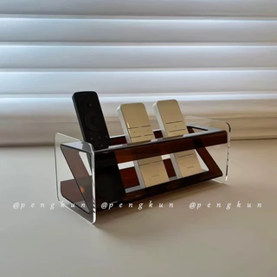
字段 | 内容 | 商品主图
序号 | 48
商品主图 | 见右侧嵌入主图
商品ID | 29475610933
商品中文名称 | 空调遥控器收纳盒ins风客厅茶几电视置物架
商品标题 | Acrylic Tabletop Storage Box Multifunctional Phone Remote Holder Rack Ins Style Luxury Minimalist Coffee Table Display Box
Shopee链接 | https://shopee.com.my/Acrylic-Tabletop-Storage-Box-Multifunctional-Phone-Remote-Holder-Rack-Ins-Style-Luxury-Minimalist-Coffee-Table-Display-Box-i.115498741.29475610933
近月销量显示 | 8 Sold/Month
近月销量下限 | 8
列表价格显示 | RM32.51
列表最低价(MYR) | 32.51
列表评分 | 4.9
累计总销量显示 | 754 Sold
累计总销量下限 | 754
是否精确 | TRUE
详情价格显示 | RM32.51
详情价(MYR) | 32.51
详情评分 | 4.9
评论覆盖 | 51
好评主题 | 51
差评/风险主题 | 51
图片来源URL | https://down-my.img.susercontent.com/file/sg-11134201-7rd5q-m800gsyqpi95ca@resize_w320_nl.webp
1688链接 | https://detail.1688.com/offer/944041541105.html?share_token=W30t7kC5lqXVBaGgOikFE5ROJ1DQCN76QZ9s0+XbG4muJZfxzWl9Dg%3D%3D&__share_id=d7f0d410-5d59-4d28-8ea3-2e61a00bd65c&rpg-cnt=share.offerDetail&offerId=944041541105&__zhi_token=pHyGjX964Bbau&spm=a262eq.8992535%2F20260804.5103953.0&forcePC=1785859082677
颜色/规格 | 琥珀色*新款加固 黑色*新款加固 炫彩*新款加固 少女粉*新款加固 中国红*新款加固 白色*新款加固
长宽高 | 琥珀色*新款加固 24cm/10cm/10cm 黑色*新款加固 24cm/10cm/10cm 炫彩*新款加固 24cm/10cm/10cm 少女粉*新款加固 24cm/10cm/10cm 中国红*新款加固 24cm/10cm/10cm 白色*新款加固 24cm/10cm/10cm
重量(g) | 300
单个成本 | 琥珀色*新款加固 ¥18.99 黑色*新款加固 ¥18.04
单个运费 | 2.00
国内段总价 | 琥珀色*新款加固 ¥20.99 黑色*新款加固 ¥20.04
国际头程
总成本估算
利润估算
预计毛利率估算
3个成本
3个运费
国内段总价2
国际头程2
总成本估算2
利润估算2
预计毛利率估算2
5个成本
5个运费
国内段总价3
国际头程3
总成本估算3
利润估算3
预计毛利率估算3
8个成本
8个运费
国内段总价4
国际头程4
总成本估算4
利润估算4
预计毛利率估算4

